ERF-Rendimiento Financiero
DIRECCIÓN NACIONAL DE CONTROL DE DROGAS
Estado de Rendimiento Financiero
Del ejercicio terminado al 31 de Diciembre del 2022
(Valores en RD$)
 |  | 2022
Ingresos (Notas 14, 15 y 16)
 | Impuestos | -
 | Ingresos por transacciones con contraprestación | 262,200.00
 | Transferencias | 152,054,440.65
 | Recargos, multas y otros ingresos | 3,971,992.18
Total ingresos |  | 156,288,632.83

Gastos (Notas 17, 18, 19, 20, 21 y 22)
 | Sueldos, salarios y beneficios a empleados | 210,344,981.50
 | Contratación de servicios | 130,036,379.58
 | Suministros y materiales para consumo | 4,269,982.29
 | Gasto de depreciación y amortización | 18,558,239.98
 | Deterioro del valor de propiedad, planta y equipo | -
 | Subvenciones y otros pagos por transferencias | 2,626,971.00
Total gastos |  | 365,836,554.35

 | Ganancia (pérdida) por diferencia cambiaria | -

 | Participación en resultado de asociadas | -

Resultados positivos (ahorro) / negativo (desahorro) |  | (209,547,921.52)

Atribuible a:
 | Propietarios de la entidad controladora | -
 | Intereses minoritarios | -
 |  | -

Las notas son parte integral de estos Estados Financieros.
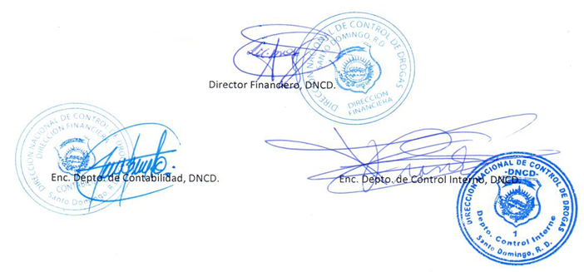

Director Financiero, DNCD.

Enc. Depto. de Contabilidad, DNCD.
Enc. Depto. de Control Interno, DNCD.

